상품제안서
블랙캡 투명보틀 530ml | 상품코드: S12222

 |  |  |  |  |  | 02-713-8555 | www.synergygift.co.kr
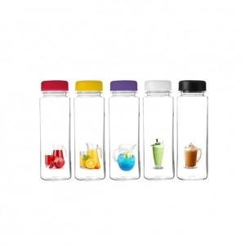 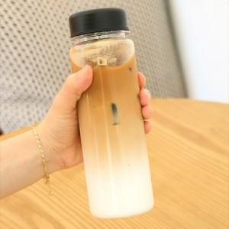

【상세/제작정보】 | .

【인쇄/포장옵션】 | 실크 / 포장지포장

【공급단가】 | 수량 | 200~ | 1,000~ | 2,000~ | 4,000~
*VAT별도 | 단가 | 2,570원 | 2,470원 | 2,380원 | 2,280원

【상품 URL】 | https://www.synergygift.co.kr:443/src/goods_detail.php?gdno=11638

